ฟอร์มปล่าว
โครงการสอบเทียบอาคารชลประทาน
สำนักบริหารจัดการน้ำและอุทกวิทยา กรมชลประทาน
ศูนย์อุทกวิทยาชลประทาน ภาคเหนือตอนบน

ข้อมูลทางกายภาพ
1. ข้อมูลระบบส่งน้ำที่ตั้งของอาคาร
- ข้อมูลทั่วไปของอาคาร |  | ปตร.ปากคลองส่งน้ำสายใหญ่ ฝั่งซ้าย
- โครงการ |  | โครงการส่งน้ำและบำรุงรักษา แม่ยม
- ตำแหน่งที่ตั้ง กม. |  | 0+000
อำเภอ |  | สอง |  |  | จังหวัด | แพร่
- พิกัด |  | N 18๐ 29' 07.2" |  | E 100๐ 09' 28.2"
- ลักษณะคลอง |  | คลองดิน |  | คลองดาดคอนกรีต

2. ข้อมูลอาคาร
- ชื่ออาคาร
 | จำนวนบาน |  |  |  | 2 | บาน
 | ขนาดบาน |  | กว้าง |  | 4.00 | เมตร
 |  |  | สูง |  | 2.50 | เมตร
- ระดับพื้น Inlet |  |  |  |  |  | เมตร ( )
- ระดับพื้น Outlet |  |  |  |  |  | เมตร ( )
- ระดับพื้นธรณีอาคาร |  |  |  |  | 178.300 | เมตร ( ร.ท.ก. )
- ปริมาณน้ำไหลผ่านสูงสุด |  |  |  |  |  | ลูกบาศก์เมตร/วินาที
- รัศมีความโค้งของบาน (สำหรับบานโค้ง) |  |  |  |  |  | เมตร

3. ข้อมูลการสอบเทียบอาคารชลประทาน ( ประเภทบาน )
ประตูระบายน้ำบานตรง (Sluice gate)
ประตูระบายน้ำบานโค้ง (Radial or Tainter gate)
การไหลแบบอิสระ (Free flow)
การไหลแบบจม (Submerged flow)

Free flow
Submerged flow

ปตร.ฝายหนองผึ้งsm
 | โครงการสอบเทียบอาคารชลประทาน
 | สำนักบริหารจัดการน้ำและอุทกวิทยา กรมชลประทาน
 | ศูนย์อุทกวิทยาชลประทาน ภาคเหนือตอนบน

1 | ข้อมูลทางกายภาพ
 | 1.1 ข้อมูลระบบส่งน้ำที่ตั้งของอาคาร
 | - ข้อมูลทั่วไปของอาคาร |  | ปตร.ฝายหนองผึ้ง |  |  | อาคาร
 | - โครงการ |  | โครงการชลประทานเชียงใหม่
 | - ตำแหน่งที่ตั้ง กม. |  | - |  |  | ตำบล
 | อำเภอ |  | เมือง |  |  | จังหวัด | ลำพูน
 | - พิกัด |  | N 18.762103 |  | E 99.004034
 | - ลักษณะคลอง |  | ÿ คลองดิน |  | ÿ คลองดาดคอนกรีต

 | 1.2 ข้อมูลอาคาร
 | - ชื่ออาคาร
 | - ประเภทบาน |  |  |  |  |  | 1 | บาน
 |  |  | ขนาดบาน | เส้นผ่านศูนย์กลางท่อ |  |  | 2.00 | เมตร
 |  |  |  | สูง |  |  | 2.00 | เมตร
 | - ระดับพื้น Inlet |  |  |  |  |  | 0.00 | เมตร (ร.ท.ก.)
 | - ระดับพื้น Outlet |  |  |  |  |  | 0.00 | เมตร (ร.ท.ก.)
 | - ระดับพื้นธรณีอาคาร |  |  |  |  |  | 0.00 | เมตร (ร.ส.ม.)
 | - ปริมาณน้ำไหลผ่านสูงสุด |  |  |  |  |  |  | ลูกบาศก์เมตร/วินาที
 | - รัศมีความโค้งของบาน (สำหรับบานโค้ง) |  |  |  |  |  |  | เมตร

 | 1.3 รูปภาพอาคารชลประทาน
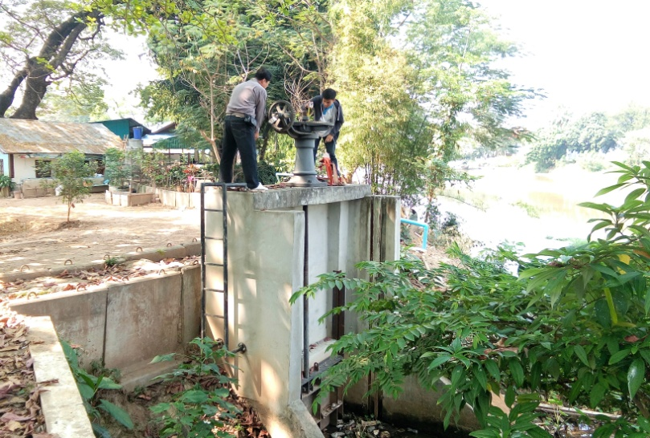

2 | ข้อมูลการสอบเทียบอาคารชลประทาน
 | ÿ ประตูระบายน้ำบานตรง (Sluice gate)
 | ÿ การไหลแบบจม (Submerged flow)
 | สูตรการคำนวนสอบเทียบอาคาร

 | เมื่อ | Q = ปริมาณน้ำผ่านอาคาร (ลบ.ม./วินาที)
 |  | Cs = สัมประสิทธิ์ปริมาณน้ำเมื่อการไหลเป็นแบบจม (Submerged Flow)
 |  | L = ความกว้างของช่องประตูระบาย (เมตร)
 |  | Hs = ระดับน้ำด้านท้ายประตู - ระดับธรณีประตู (เมตร)
 |  | ∆H = ระดับน้ำด้านหน้าประตู - ระดับด้านท้ายประตู (เมตร)
 |  | g = ความเร่งเนื่องจากแรงโน้มถ่วง (เมตร/วินาที)
 |  | Go = การเปิดบาน (เมตร)

ที่ | ระดับน้ำ | ระดับน้ำ | ∆H |  | Hs | ระยะเปิดบาน | Q | Hs/Go | Cs
 | ด้านเหนือน้ำ | ด้านท้ายน้ำ |  |  |  | (Go)
 | ม.(รทก./รสม.) | ม.(รทก./รสม.) |  |  |  | ม. | ลบ.ม./วินาที |  |  |  | เหนือ | ท้าย | ระยะเปิดบาน | Q
1 | 0.950 | 0.838 | 0.11 | 1.4824 | 0.8380 | 0.20 | 0.760 | 4.190 | 0.306 | 8-Feb-60 | 0.950 | 0.838 | 0.20 | 0.760
2 | 0.960 | 0.818 | 0.14 | 1.6691 | 0.8180 | 0.15 | 0.642 | 5.453 | 0.235 | 8-Feb-60 | 0.960 | 0.818 | 0.15 | 0.642
3 | 0.970 | 0.718 | 0.25 | 2.2236 | 0.7180 | 0.10 | 0.556 | 7.180 | 0.174 | 8-Feb-60 | 0.970 | 0.718 | 0.10 | 0.556
4 | 0.980 | 0.618 | 0.36 | 2.6650 | 0.6180 | 0.05 | 0.397 | 12.360 | 0.121 | 8-Feb-60 | 0.980 | 0.618 | 0.05 | 0.397

สอบเทียบอาคาร อาคารอัดน้ำกลางคลอง โครงการชลประทานแม่แฝก-แม่งัด

3 | ข้อมูลการเปิดบานในระดับต่างๆ

ที่ | ระดับน้ำ | ระดับน้ำ | Hs | ∆H | ระยะเปิดบาน | Hs/Go | Cs | ปริมาณน้ำไหลผ่าน
 | ด้านเหนือน้ำ | ด้านท้ายน้ำ |  |  | (Go)
 | ม.(รทก./รสม.) | ม.(รทก./รสม.) |  |  | ม. |  |  | ลบ.ม./วินาที
1 | 0.95 | 0.84 | 0.84 | 0.11 | 0.20 | 4.190 | 0.289 | 0.7170 |  | 0.760
2 | 0.96 | 0.82 | 0.82 | 0.14 | 0.15 | 5.453 | 0.230 | 0.6283 |  | 0.642
3 | 0.97 | 0.72 | 0.72 | 0.25 | 0.10 | 7.180 | 0.182 | 0.5799 |  | 0.556
4 | 0.98 | 0.62 | 0.62 | 0.36 | 0.05 | 12.360 | 0.114 | 0.3750 |  | 0.397

หมายเหตุ สามารถนำไปใช้คำนวณในการยกบานระบายที่ระดับต่างๆ โดยป้อนข้อมูลระดับด้านเหนือน้ำและระดับที่ต้องการยกบาน
 | จะสามารถทราบปริมาณน้ำไหลผ่านอาคารได้ (กรอกข้อมูลในช่องว่างเท่านั้น ยกเว้นช่องสีทึบ)

